Лист1
Id | Summary | Priority | Actual result | Expected result |  | Attachment
 |  |  |  |  |  | Ошибки отображения общих элементов страницы
1 | Опечатка в заголовке страницы | HIGH | Текст на элементе заголовка "all categories" "Все категори" | Текст на элементе заголовка "all categories" "Все категории"
2 | Некорректное отображение уведомления об ошибке | HIGH | Уведомление с предупреждением об ошибке появилось в области страницы, не связанной с ошибкой | Уведомление с предупреждением об ошибке должно появиться в области страницы, непосредственно связанной с ошибкой |  | 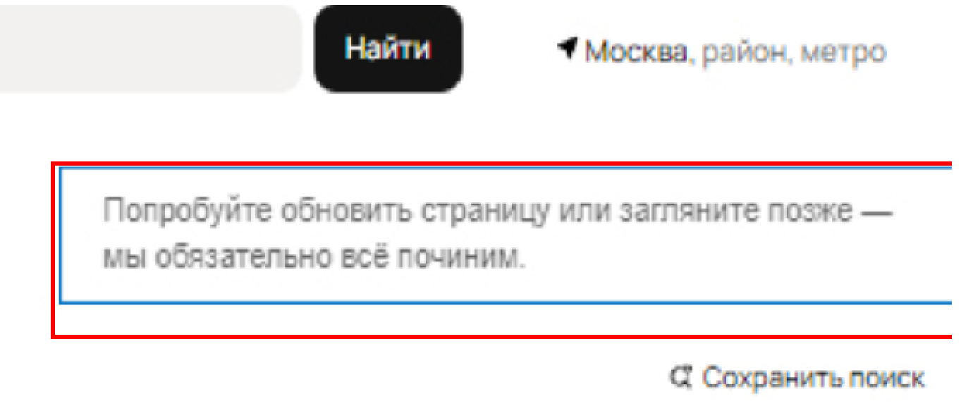
3 | Некорректное отображение логотипа в заголовке | MEDIUM | Логотип центрирован в box элемента | Логотип не центрирован в box элемента | 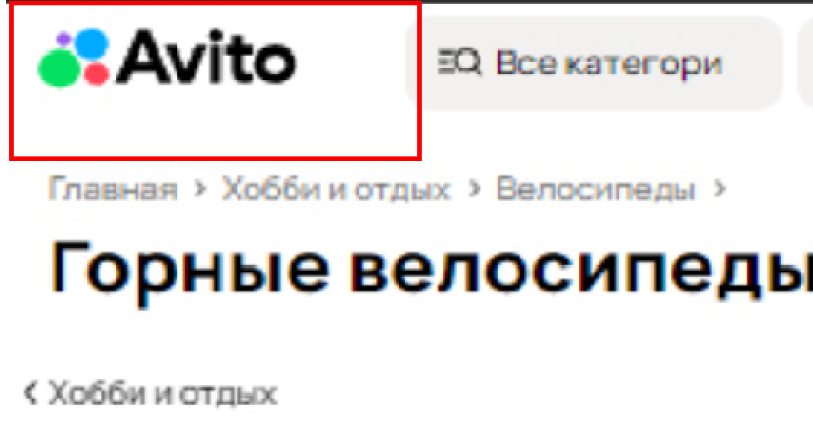
4 | Некорректное отображение региона поиска при выборе г. Москвы | HIGH | При выборе г. Москвы не указывается регион поиска с точностью до радиуса | При выборе г. Москвы указывается регион поиска с точностью до радиуса |  | 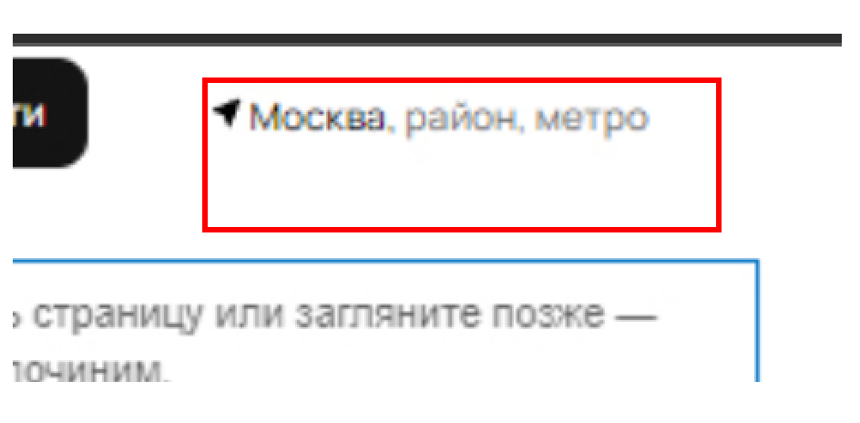
 |  |  |  |  |  | Ошибки отображения элементов настроек отображения поиска
5 | Некорректное отображение количества страниц в поиске | HIGH | Количество поисковых страниц не согласовано с количеством результатов поиска | Количество поисковых страниц согласовано с количеством результатов поиска |  | 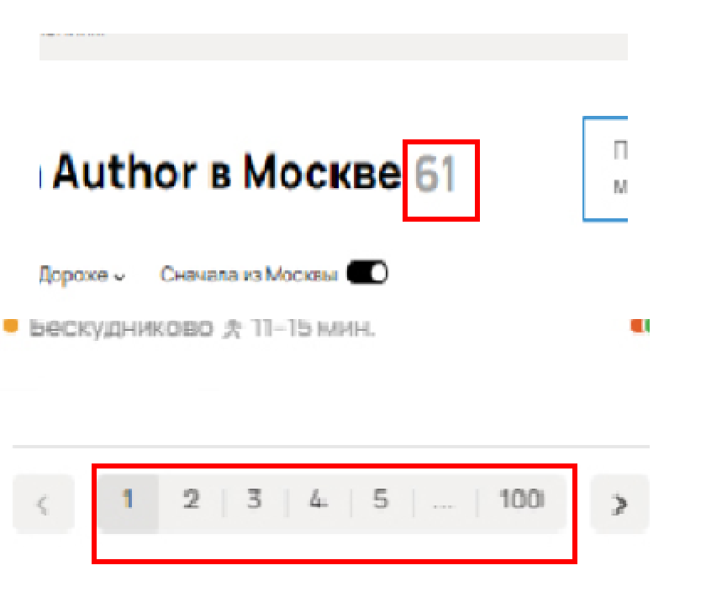
6 | Некорректное отображение способа визуализации результатов поиска | HIGH | Опция со значком "карта" должна выбрана, но объявления отображаются с опцией "плитка" | Опция со значком "карта" должна выбрана, объявления должны быть показаны на карте выбранного региона |  | 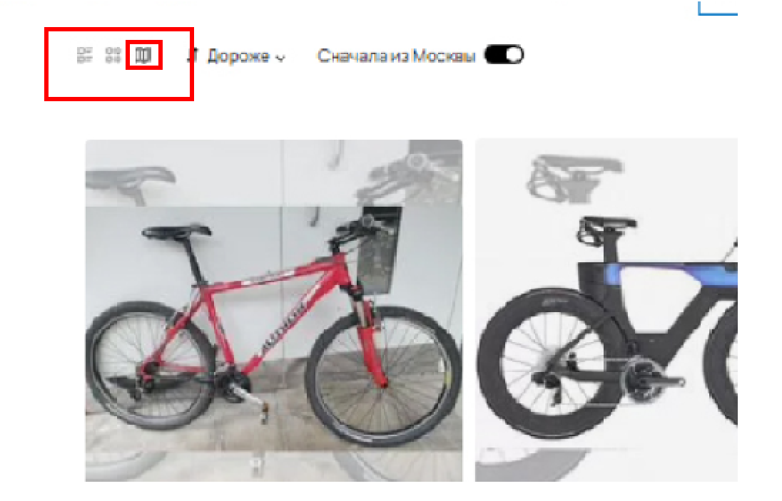
7 | Некорректное отображение результатов поиска с учетом сортировки | HIGH | Объявления при выборе сортировки "Дороже" не отсортированы по убыванию цены | Объявления при выборе сортировки "Дороже" должны быть отсортированы по убыванию цены |  | 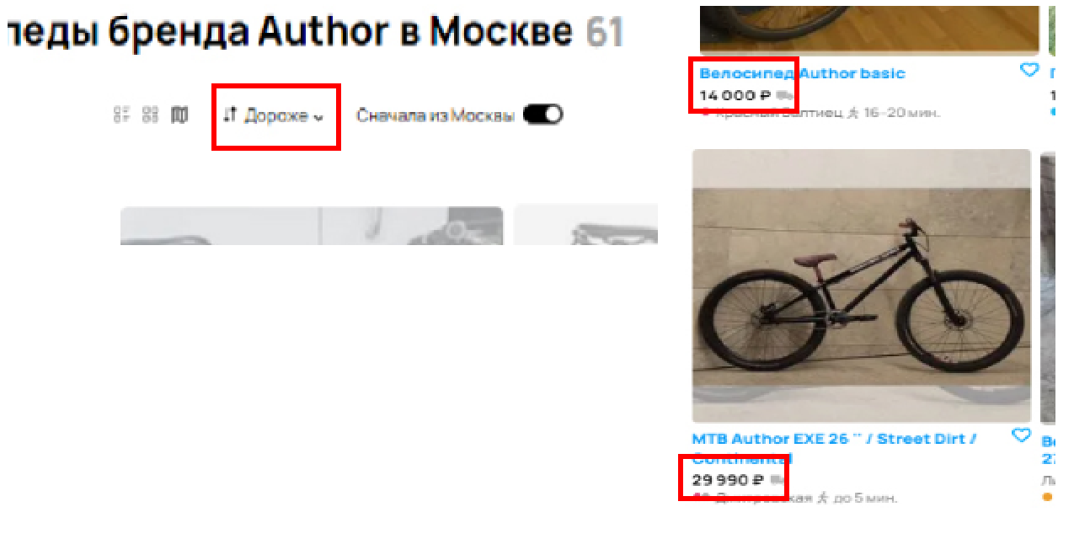
8 | Количество результатов поиска не согласовано | MEDIUM | Количество найденных объявлений не согласовано с количеством совпадений по категориям в настройках поиска | Количество найденных объявлений должно быть согласовано с количеством совпадений по категориям в настройках поиска |  | 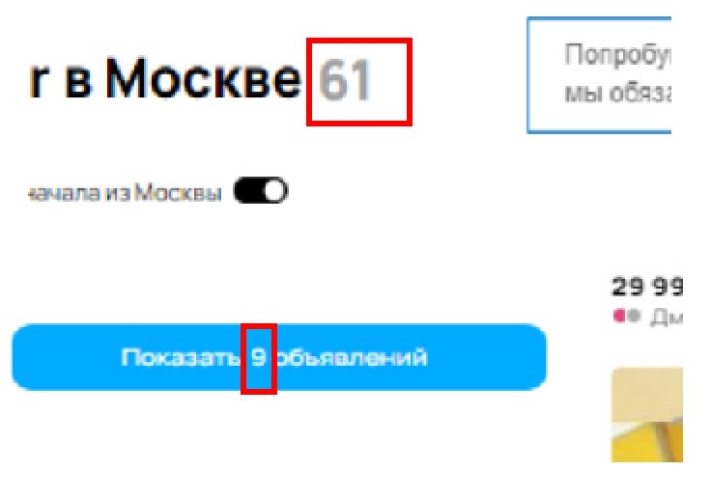
 |  |  |  |  |  | Ошибки отображения элементов параметров поиска
9 | Опечатка в элементе настроек поиска | LOW | Опция для диаметра колес называется "Диаметр колес" | Опция для диаметра колес называется "Диаметр колёс" |  | 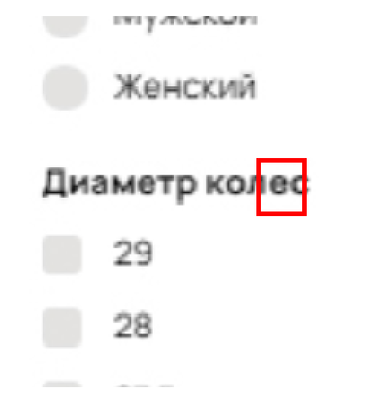
10 | Некорректное отображение breadcrumbs | MEDIUM | Breadcrumbs некорректно отображает иерархию опций поиска | Breadcrumbs корректно отображает иерархию опций поиска |  | 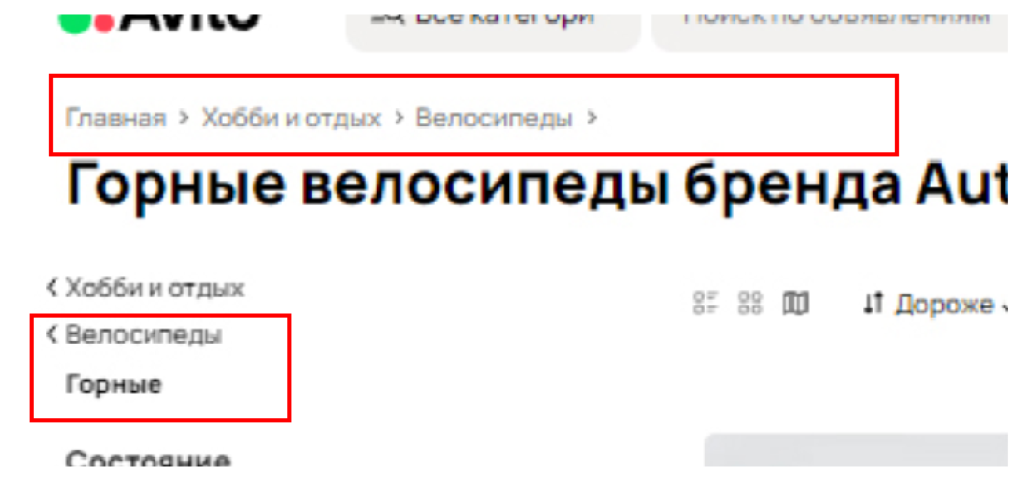
 |  |  |  |  |  | Ошибки отображения элементов результатов поиска
11 | Некорректное отображение пешей доступности продавца от станции метро | MEDIUM | Значок пешехода отображается при расстоянии до выбранной станции метро равного более часа ходьбы | Значок пешехода отображается при расстоянии до выбранной станции метро равного не более часа ходьбы |  | 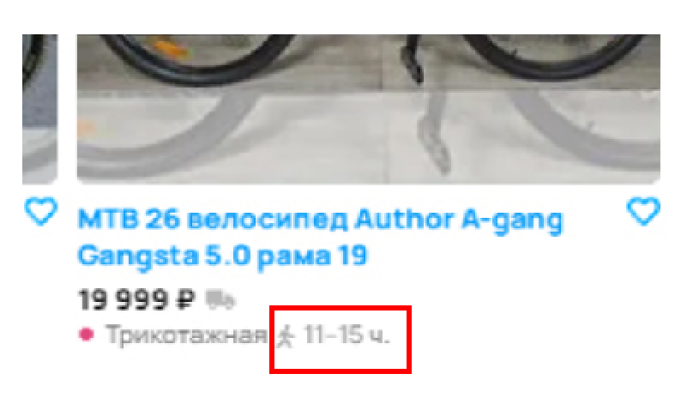
12 | Некорректное отображение результатов поиска с учетом выбора региона | HIGH | В поиске объявление из несоседнего региона при выборе опции "сначала из" предшедствует объявлениям из соседнего региона | В поиске объявление из несоседнего региона при выборе опции "сначала из" не должно предшедствовать объявлениям из соседнего региона |  | 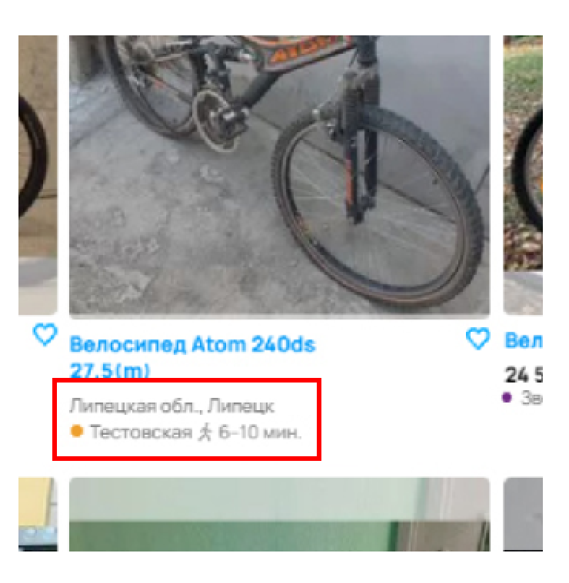
13 | В объявлении отображается неизвестная станция метро | HIGH | В объявлении отображается неизвестная станция метро "Ховин" | В объявлении отображаются реальные станции метро |  | 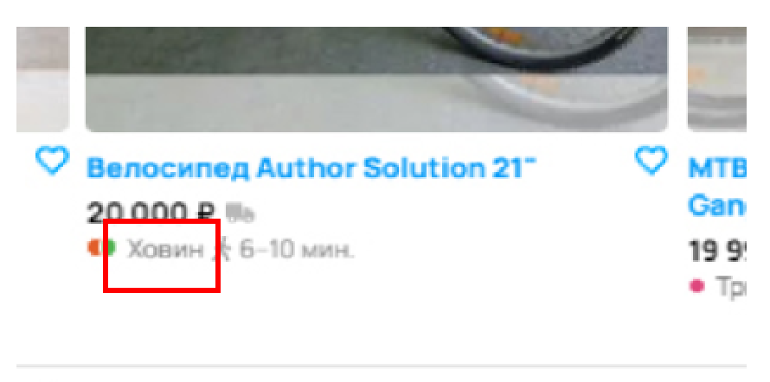
14 | Некорректное отображение ветки метро | HIGH | Станция метро "Дмитровская" указана как пересадочная | Станция метро "Дмитровская" должна отображаться как станция ветки "красная" г.Москвы |  | 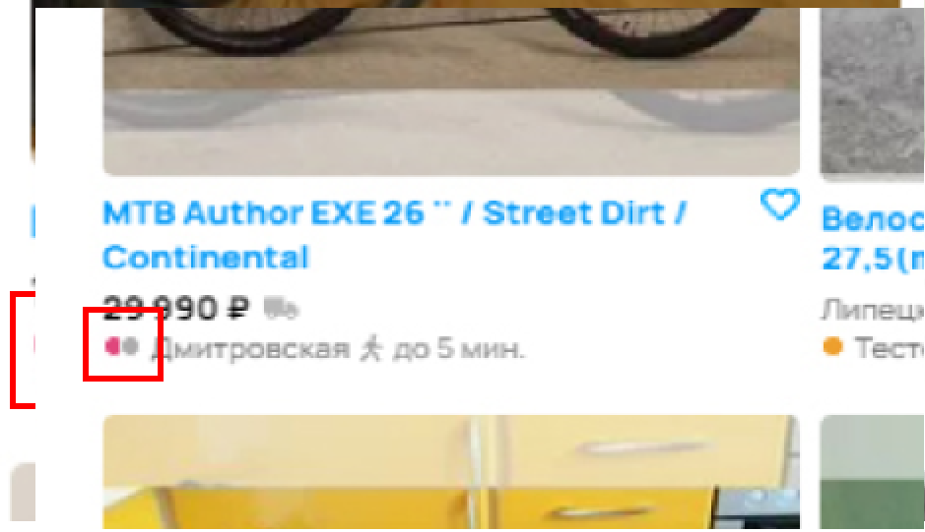
15 | Объявление не соответствует поисковому запросу | MEDIUM | При поиске объявлений по производителю Author находится объявление с производителем Atom | При поиске объявлений по производителю Author находятся только объявления с производителем Author |  | 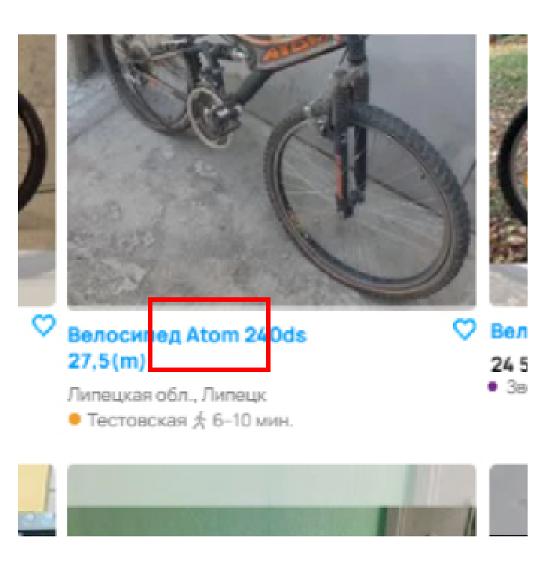
 |  |  |  |  |  | Ошибки отображения расположения элементов результатов поиска
16 | Нарушение выравнивания элементов результатов поиска по горизонтали | MEDIUM | Элементы результатов поиска не выровнены по горизонтали | Элементы результатов поиска должны быть выровнены по горизонтали |  | 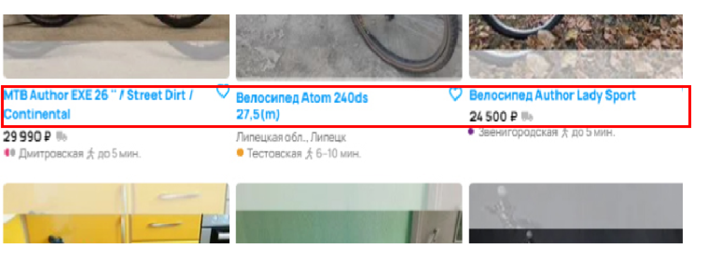
17 | Нарушение выравнивания элементов результатов поиска по вертикали | MEDIUM | Элементы результатов поиска не выровнены по вертикали | Элементы результатов поиска должны быть выровнены по вертикали |  | 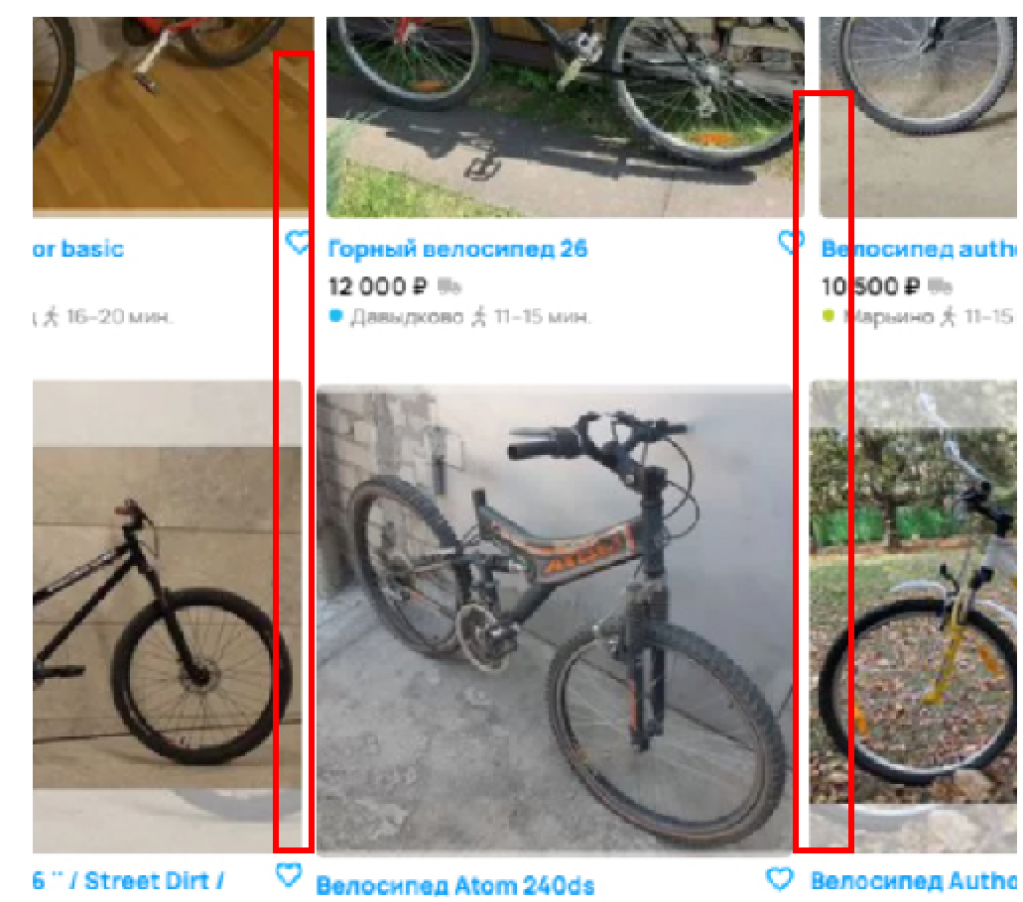
18

